Datos de Entrada con altura rec
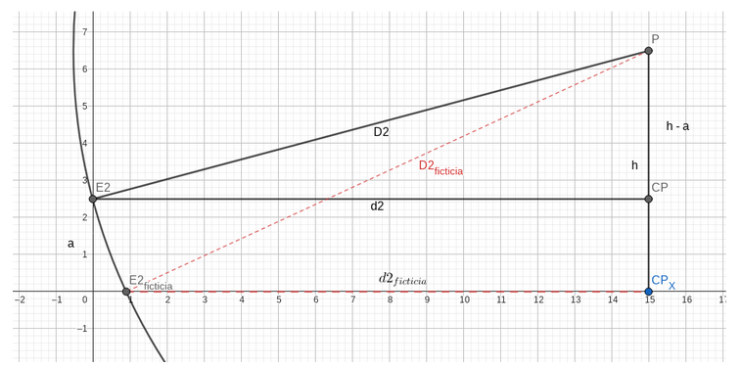
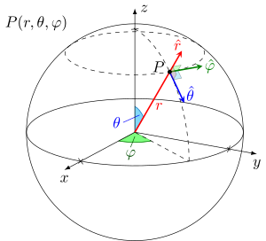
 |  |  | Radio terrestre (km) |  |  | 6370
 |  |  |  |  |  |  |  |  |  |  |  | MATRIZ A |  |  |  |  | MATRIZ A INVERSA
 |  |  |  |  | Altura nivel mar (m) | Diferencia | Latitud | Longitud | Lat (rad) | Lon (rad) | CoLat(rad) | X | Y | Z |  |  | X | Y | Z |  | Determinante A
 |  |  |  | E1 | 33.67 | 0 | 36.692633 | -6.111399 | 0.6404072571 | -0.1066640345 | 0.9303890697 | 5078771.557 | -543786.0875 | 3806215.465 |  |  | -0.0029041804 | 0.0048287095 | -0.0019244039 |  | 200435756131
 |  |  |  | E2 | 34.52 | 0.85 | 36.691663 | -6.110039 | 0.6403903274 | -0.106640298 | 0.9304059994 | 5078848.534 | -543672.3938 | 3806128.991 |  |  | -0.0043548815 | 0.0007019543 | 0.0036529138
 |  |  |  | E3 | 33.1 | -0.57 | 36.692976 | -6.108607 | 0.6404132436 | -0.1066153049 | 0.9303830832 | 5078775.393 | -543536.1757 | 3806246.043 |  |  | 0.0032532433 | -0.0063428357 | 0.0030896862

 |  |  |  | Estación E1 |  |  | Estación E2 |  |  | Estación E3
N | COORD GEODESICAS | LAT | LON | P1 | D1 | h1 | P2 | D2 | h2=h1 - dif(E2) | P3 | D3 | h3=h1-dif(E3) | d1 | d2 | d3 | Z1 | Z2 | Z3 | X | Y | Z | Radio (m) | Colatitud (rad) | Longitud (rad) | latitud (rad) | Longitud (rad)
1 | 36.70044256,-6.09728302 | 36.70044256 | -6.097283016 |  |  | 56 |  |  | 55.15 |  |  | 56.57 | 1539.9999962 | 1509.9999965 | 1319.9999976 | 40576898814200 | 40576898859950 | 40576899128800 | 5078389.464 | -542479.70175 | 3806911.6339 | 6369999.997 | 0.9302527672 | 6.176767643 | 0.6405435596 | -0.1064176641
2 | 36.69360556,-6.11030028 | 36.69360556 | -6.110300279 |  |  | 78 |  |  | 77.15 |  |  | 78.57 | 150 | 220 | 170 | 40576899988750 | 40576899975800 | 40576899985550 | 5078717.742 | -543681.81818 | 3806302.1663 | 6370000 | 0.9303720953 | 6.176540449 | 0.6404242315 | -0.1066448582
3 | 36.69466621,-6.11696734 | 36.69466621 | -6.116967337 |  |  | 34 |  |  | 33.15 |  |  | 34.57 | 553 | 708 | 774 | 40576899847096 | 40576899749368 | 40576899700462 | 5078584.382 | -544265.27643 | 3806396.7183 | 6369999.999 | 0.9303535836 | 6.176424087 | 0.6404427432 | -0.1067612203
4
5
6
7
8
9
10
11
12
13
14
15
16
17
18
19
20
21
22
23
24
25
26
27
28
29
30

